1pr.Sankirta
1 priedas

0,4-10 KV ELEKTROS ORO LINIJŲ SANKIRTŲ SU KELIAIS, GELEŽINKELIAIS, ELEKTROS LINIJOMIS, VANDENS TELKINIAIS GABARITŲ
MATAVIMO AKTAS

Elektros oro linijos pavadinimas: |  | L-200 is N200
Teritorija (miestas): |  | Vilnius
Matavimo data: |  | 2025-05-20
Matavimo metu oro temperatūra: |  | 5 | 0C
1. Kertančios el. linijos pavadinimas | 2. Sankirta tarp atramų Nr. | 3. Kertančios el. linijos įtampa | 4. Kertančios el. linijos tipas OL/OLI/OKL/ Atvadas | 5. Išmatuotas gabaritas nuo pagrindo iki kertančiosios OL apatinio laido (H iki Kertančiosios OL), m | 6. Kertamas objektas, OL, kelias, geležinkelis | 7. Kertamos el. linijos pavadinimas | 8. Kertamos OL atramų Nr. | 9. Kertamos OL/OKL/ Atvadas | 10. Išmatuotas gabaritas nuo pagrindo iki Kertamos OL apatinio laido (H iki Kertamos OL) | 11. Atstumas tarp kertančios ir kertamos OL laidų, m (Sankirtos H) | 12. *Išmatuotas gabaritas nuo pagrindo iki apšvietimo ar kt. tinklų apatinio laido, m (H iki kitų tinklų) | 13. Pastabos
L-100 iš Raudondvario TP | 100/1-2 | 10 | OL | 9 | Kelias
L-100 iš Raudondvario TP | 100/1-2 | 10 | OL | 9 | OL | L-100 iš R-151 | 100/5-6 | OL | 6 | 2.6 | 5.7
L-100 iš R-151 | 100/5-6 | 0.4 | OL | 6 | Kelias |  |  |  |  |  | 5.6
L-100 iš Raudondvario TP | 100/1-2 | 10 | OL | 10 | OL | L-200 iš Raudondvario TP | 200/5-6 | OL | 8 | 2 | -

* Matuojamas gabaritas nuo pagrindo (kelio, geležinkelio) iki apšvietimo laidų, kitų komunikacijų (apatinio laidų, kabelių) nutiestų ant bendrovės atramų.

Rangovo atstovas | UAB Energostatika, d. vadovas
(organizacijos pavadinimas, pareigos)
 |  |  | aoeu EOU |  |  |  |  |  | 2025-04-17
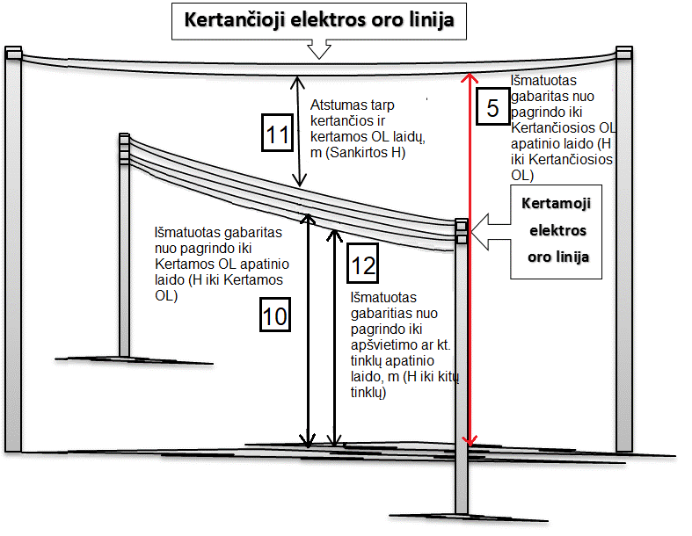
 |  |  | (vardas, pavardė) |  |  |  |  |  | (matavimų atlikimo data)

Sviečka
2 priedas
ĮŽEMINIMO ĮRENGINIO (POTENCIALO IŠLYGINIMO ĮRENGINIO)
PASLĖPTŲ DARBŲ AKTAS
Objekto pavadinimas |  | Vilniaus g. Kaunas, Lietuva, E2327272
Įžeminimo įrenginio įrengimo vieta |  |  |  | atr.200/4

(transformatorinė, įvadas, skyriklis, atrama ir pan.)
Įžeminimo įrenginys įrengtas pagal projektą

(pavadinimas, projektuotojas, nuokrypos, suderinimai)
Įžeminimo įrenginio schema
(Nesudėtinga schema gali būti braižoma iame akte, kitais atvejais nurodomas projekto brėžinio numeris)

Gelžbetonio atrama
Strypas padengtas variu d - 0,014 m
Kryžminė jungtis

Įžeminimo įrenginio charakteristika
Įžeminimo įrenginio ruožas ir įrengimo būdas (giluminis, griovyje, panaudoti natūralūs įžemintuvai) | Įžeminimo įrenginio parametrai |  |  |  |  | Įžeminimo įrenginio elementų sujungimo būdas | Pastabos
 | Medžiaga | Profilis | Matmenys | Kiekis | Įgilinimas
giluminis | Variuotas strypas | Apvalus | 1500x 14,2 | 6 | 9 | Varžtinis

atviras | cinkuota juosta | plokščias | 4x30 | 1 | 0 | Varžtinis

Išvados: | 1. Įžeminimo įrenginį galima užkasti;
 | 2. Atvirai klojami įžeminimo laidininkai atitinka galiojančių normų ir taisyklių reikalavimus.

Rangovo atstovas |  |  |  |  | Atsakingas darbuotojas
darbų vadovas |  |  |  |  | AB Vilniaus TEG inžinierius
(pareigos) |  |  |  |  | (organizacijos pavadinimas, pareigos)
Jonas petraitis |  |  |  |  | antanas Grigas
(vardas, pavardė) |  |  |  |  | (vardas, pavardė)

